关系图
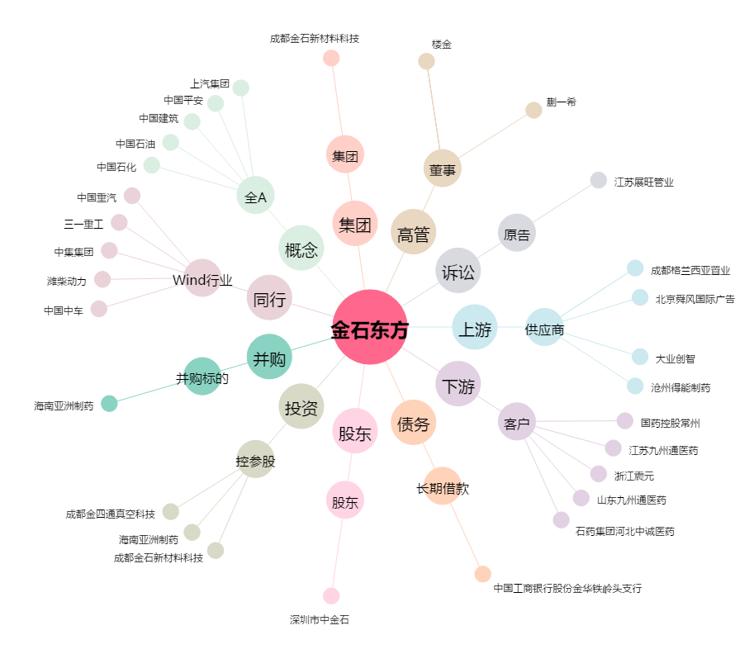
金石东方[300434.SZ] - 关系概览图

